MAYO
RECOTIZACIÓN PROPUESTA__WATER PARTNER__PRODUCTOS VARIOS_29.05.26 |  |  |  |  |  |  |  |  | 50/50 Miraflores |  | MARGEN GANANCIA, MINIMA - S/.150 - PARA PEDIDOS POCOS COMO 30 -50-100 UNID. DE PRODUCTOS ECONOMICOS (EJM. LAPICEROS, LLAVEROS PLASTICOS) PROMEDIA - S/.400 A 500 - PARA PEDIDOS MAS DE 150 UNID DE PRODCUCTOS COSTO MEDIO-ALTO (EJM. LAPICEROS METALICOS)
Nº | Cód. Artíc. | Artículo | Foto | Cant. | Costo uni. No IGV (S/.) | Tiempo Entrega | Detalles | Costo Total No IGV (S/.) |  |  | proveedor | Cod. Prod. Prov. | Obseraciones | costo $ | COSTO S/. | % | Resultado | Margen | Total | Cantidad | Costo MUESTRA Unidad | Movilidad | Total Producto | Tipo de Impresión | Costo impresión | Cant Color | Cant Lados | Cantidad por Millar | Costo Impresión | Empaq | Seguro CRT | Total | Costo S/. Sin IGV | I.G.V | TOTAL | Total Factura | impuesto 18% | impuesto 2% | Gastos Administracion 5% | Utilidad bruta | Utilidad | % Bruto | % utilidad
6 | COCK- 615A5-C | NOTEBOOK A5 | 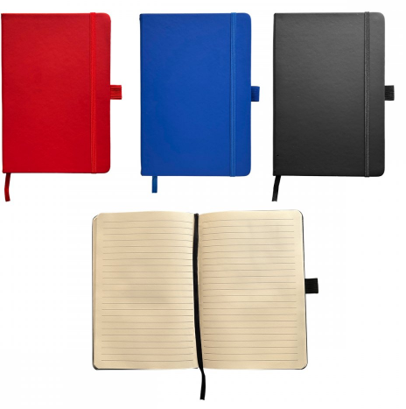 Imagen referencial | 250 | S/. 10.90 | Ma 02 Jun 9am máx (*) | NOTEBOOK A5 Medida:14.8 x 21 cm Libreta tamaño A5 con liga y cinta separadora de color, 80 hojas rayadas color crema. Color: Azul, Rojo y Negro Presentacion: Caja grupal, no bolsa individual *Incluye 1 logo a 1 color por 1 lado *Diseño o arte facilitado por el cliente +S/.1.00 si logo es full color (técnica UV) | S/ 2,725.00 |  |  | CKI | 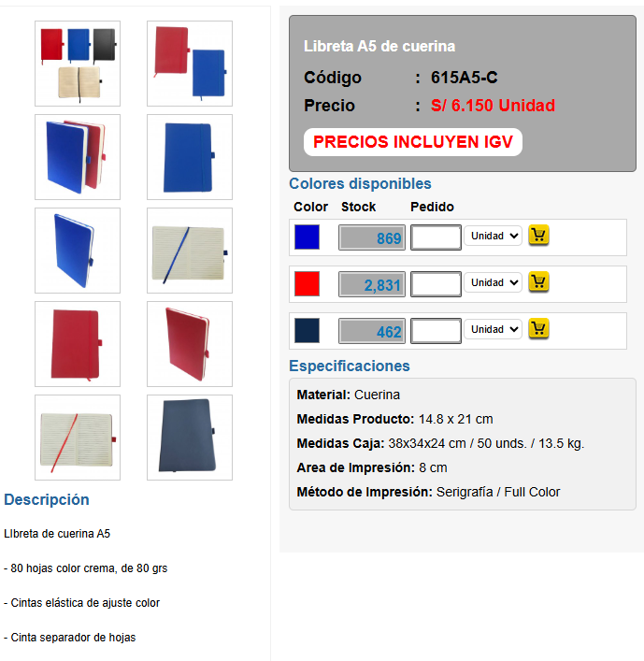 |  |  | S/. 6.10 | 45 | S/. 2.75 | S/. 549.00 | S/. 8.84 | 200 | S/. 36.60 | S/. 180.00 | S/. 1,985.60 | TAMPOGRAFIA AMERICANA 500 a S/.250 250 a S/.150 100 a S/.60 | S/. 150.00 | 1 | 1 | 1 | S/. 150.00 | S/. 7.00 | S/. 21.43 | S/. 2,164.03 | S/. 10.82 | S/. 1.95 | S/. 12.77
 |  |  |  | 100 | S/. 12.29 |  |  | S/ 1,229.00 |  |  |  |  |  |  | S/. 6.20 | 58 | S/. 3.60 | S/. 359.60 | S/. 9.80 | 100 | S/. 18.60 | S/. 100.00 | S/. 1,098.20 |  | S/. 100.00 | 1 | 1 | 1 | S/. 100.00 | S/. 3.50 | S/. 12.02 | S/. 1,213.72 | S/. 12.14 | S/. 2.18 | S/. 14.32
*Fecha entrega sujeto a aprobarse Vie 29 Mayo 10 a 11am con OC; muestra virtual aprobado y adelanto. En caso pedido sea 200unid, se puede entregar parcial de 50 a 80unid

RECOTIZACIÓN PROPUESTA__WATER PARTNER__PRODUCTOS VARIOS_29.05.26 |  |  |  |  |  |  |  |  |  |  | MARGEN GANANCIA, MINIMA - S/.150 - PARA PEDIDOS POCOS COMO 30 -50-100 UNID. DE PRODUCTOS ECONOMICOS (EJM. LAPICEROS, LLAVEROS PLASTICOS) PROMEDIA - S/.400 A 500 - PARA PEDIDOS MAS DE 150 UNID DE PRODCUCTOS COSTO MEDIO-ALTO (EJM. LAPICEROS METALICOS)
Nº | Cód. Artíc. | Artículo | Foto | Cant. | Costo uni. No IGV (S/.) | Tiempo Entrega | Detalles | Costo Total No IGV (S/.) |  |  | proveedor | Cod. Prod. Prov. | Obseraciones | costo $ | COSTO S/. | % | Resultado | Margen | Total | Cantidad | Costo MUESTRA Unidad | Movilidad | Total Producto | Tipo de Impresión | Costo impresión | Cant Color | Cant Lados | Cantidad por Millar | Costo Impresión | Empaq | Seguro CRT | Total | Costo S/. Sin IGV | I.G.V | TOTAL | Total Factura | impuesto 18% | impuesto 2% | Gastos Administracion 5% | Utilidad bruta | Utilidad | % Bruto | % utilidad
1 | RESALTADOR TRIANGULO ECO |  | 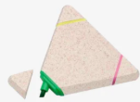 Imagen referencial | 200 | S/. 5.49 | Ma 02 Jun 9am máx (*) | RESALTADOR TRIANGULO ECO Material: fibra trigo Descripción: Resaltador forma de triangulo, tres puntas en color verde, fucsia y amarillo. Resaltador eco en forma triángulo. Medidas:9 x 8 cm. (Aprox.) Presentacion: Caja grupal, no individual *Incluye impresión 1 logo a 1 color en serigrafía por 1 lado. +S/.1.00 si logo es full color (técnica UV) | S/ 1,098.00 |  |  | FACUNDO | FB-1309 S/2.2inc igv | Stock Dsiponible 5000 |  | S/. 2.04 | 90 | S/. 1.83 | S/. 366.67 | S/. 3.87 | 200 | S/. 19.35 | S/. 160.00 | S/. 953.43 | WILFREDO / +51 932 713 618 s/70 | S/. 90.00 | 1 | 1 | 1 | S/. 90.00 | S/. 15.00 | S/. 10.58 | S/. 1,069.01 | S/. 5.35 | S/. 0.96 | S/. 6.31 | S/. 1,261.43 | S/. 192.42 | S/. 24.73 | S/. 60.07 | S/. 366.67 | S/. 281.86 | 52.21 | 45.64
 |  |  |  | 100 | S/. 6.99 |  |  | S/ 699.00 |  |  |  |  |  |  | S/. 2.30 | 90 | S/. 2.07 | S/. 207.00 | S/. 4.37 | 100 | S/. 13.11 | S/. 110.00 | S/. 560.11 | WILFREDO / +51 932 713 618 s/70 | S/. 80.00 | 1 | 1 | 1 | S/. 80.00 | S/. 10.00 | S/. 6.50 | S/. 656.61 | S/. 6.57 | S/. 1.18 | S/. 7.75 | S/. 774.80 | S/. 118.19 | S/. 15.19 | S/. 36.90 | S/. 207.00 | S/. 154.91 | 46.04 | 38.97
2 | RESALTADOR MANITO |  | 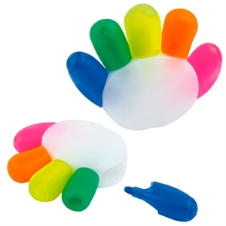 Imagen referencial | 200 | S/. 6.60 | Ma 02 Jun 9am máx (*) | RESALTADOR MANITO Resaltador en forma de manito. Medidas: 7.40 x 9.40 x 1.90 cm Presentación: bolsita transparente Colores del resaltador: azul, verde, amarillo, naranja y fucsia. Presentacion: Caja grupal, no individual *Incluye impresión 1 logo a 1 color en serigrafía por 1 lado. +S/.1.00 si logo es full color (técnica UV) | S/ 1,319.37 |  |  | CHIPER / CKI |  | CHIPER 200 a 100 und: S/. 360 Incluido IGV / CKI S/. 3.65 Incluido IGV |  | S/. 3.27 | 83 | S/. 2.72 | S/. 543.27 | S/. 5.99 | 200 | S/. 5.99 | S/. 47.50 | S/. 1,251.31 | WILFREDO / +51 932 713 618 s/70 | S/. 55.00 | 1 | 1 | 1 | S/. 55.00 | S/. 0.00 | S/. 13.06 | S/. 1,319.37 | S/. 6.60 | S/. 1.19 | S/. 7.78 | S/. 1,556.86 | S/. 237.49 | S/. 30.53 | S/. 74.14 | S/. 543.27 | S/. 438.61 | 70.00 | 65.32
 |  |  |  | 100 | S/. 7.65 |  |  | S/ 764.87 |  |  |  |  |  |  | S/. 3.60 | 75 | S/. 2.70 | S/. 270.00 | S/. 6.30 | 100 | S/. 6.30 | S/. 57.50 | S/. 693.80 | WILFREDO / +51 932 713 618 s/70 | S/. 60.00 | 1 | 1 | 1 | S/. 60.00 | S/. 3.50 | S/. 7.57 | S/. 764.87 | S/. 7.65 | S/. 1.38 | S/. 9.03 | S/. 902.55 | S/. 137.68 | S/. 17.70 | S/. 42.98 | S/. 270.00 | S/. 209.32 | 54.56 | 48.21
3 | RESALTADOR MANITO ECO |  | 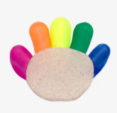 Imagen referencial | 200 | S/. 7.19 | Ma 02 Jun 9am máx (*) | RESALTADOR MANITO ECO Material: fibra trigo Medida: 7.40 x 9.40 cm Resaltador eco en forma de Mano, con 5 puntas. Colores Anaranjado, Verde, Amarillo, Turqueza y Rosado. Presentacion: Caja grupal, no individual *Incluye impresión 1 logo a 1 color en serigrafía por 1 lado. *Arte y diseño facilitado por el cliente. +S/.1.00 si logo es full color (técnica UV) | S/ 1,438.00 |  |  | FACUNDO | FB-1310 S/3.9 inc igv | Stock Dsiponible 5000 |  | S/. 3.55 | 58 | S/. 2.06 | S/. 411.27 | S/. 5.60 | 200 | S/. 28.01 | S/. 160.00 | S/. 1,308.37 | WILFREDO / +51 932 713 618 s/70 | S/. 90.00 | 1 | 1 | 1 | S/. 90.00 | S/. 15.00 | S/. 14.13 | S/. 1,427.51 | S/. 7.14 | S/. 1.28 | S/. 8.42 | S/. 1,684.46 | S/. 256.95 | S/. 33.03 | S/. 80.21 | S/. 411.27 | S/. 298.03 | 40.47 | 33.00
 |  |  |  | 100 | S/. 9.19 |  |  | S/ 919.00 |  |  |  |  |  |  | S/. 3.90 | 75 | S/. 2.93 | S/. 292.50 | S/. 6.82 | 100 | S/. 20.47 | S/. 110.00 | S/. 812.97 | WILFREDO / +51 932 713 618 s/70 | S/. 80.00 | 1 | 1 | 1 | S/. 80.00 | S/. 10.00 | S/. 9.03 | S/. 912.00 | S/. 9.12 | S/. 1.64 | S/. 10.76 | S/. 1,076.17 | S/. 164.16 | S/. 21.10 | S/. 51.25 | S/. 292.50 | S/. 220.15 | 47.22 | 40.24
4 | PELOTA ANTIESTRES |  | 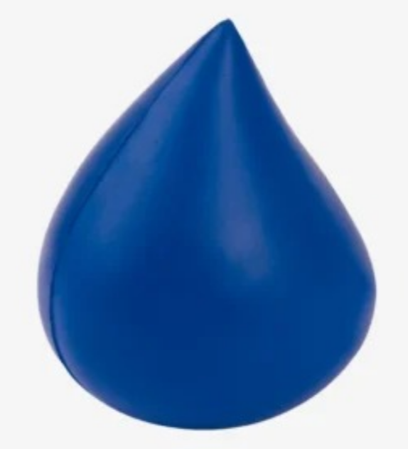 Imagen referencial | 200 | S/. 5.99 | Ma 02 Jun 9am máx (*) | PELOTA ANTIESTRES Material: Espuma de goma Medidas: Altura de 8cm Diametro: 5.91cm Colores: Azul Presentacion: Caja grupal, no individual *Incluye 1 Logo a 1 color por 1 lado *Arte y diseño facilitado por el cliente. +S/.1.20 si logo es full color (técnica UV) | S/ 1,198.00 |  |  | PROC. FACUNDO Cel. 955 061 698 |  | 100 UND A S/243 + IGV | S/. 2.43 | S/. 2.50 | 78 | S/. 1.95 | S/. 390.00 | S/. 4.45 | 200 | S/. 22.25 | S/. 160.00 | S/. 1,072.25 | WILFREDO / +51 932 713 618 s/60 | S/. 95.00 | 1 | 1 | 1 | S/. 95.00 | S/. 15.00 | S/. 11.82 | S/. 1,194.07 | S/. 5.97 | S/. 1.07 | S/. 7.05
 |  |  |  | 100 | S/. 7.49 |  |  | S/ 749.00 |  |  |  |  |  | S/. 2.43 | S/. 2.60 | 80 | S/. 2.08 | S/. 208.00 | S/. 4.68 | 100 | S/. 14.04 | S/. 110.00 | S/. 592.04 | WILFREDO / +51 932 713 618 s/60 | S/. 85.00 | 1 | 1 | 1 | S/. 85.00 | S/. 10.00 | S/. 6.87 | S/. 693.91 | S/. 6.94 | S/. 1.25 | S/. 8.19
5 | JARRO MUG ECO |  | 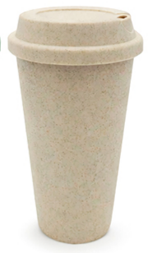 Imagen referencial | 200 | S/. 12.49 | Ma 02 Jun 9am máx (*) | JARRO MUG ECO Material: Fibra de trigo Medidas: altura 17.5cm Ancho 6cm Capacidad: 450ml. Colores: Natural Presentación: embolsado individua *Incluye 1 Logo a 1 color por 1 lado *Arte y diseño facilitado por el cliente. +S/.1.20 si logo es full color (técnica UV) | S/ 2,498.00 |  |  | EYF IMPORT Cel. 982 975 307 | GP-211025B | Stock Dsiponible 3000 S/6.80 +IGV | S/. 6.80 | S/. 6.90 | 40 | S/. 2.76 | S/. 552.00 | S/. 9.66 | 200 | S/. 48.30 | S/. 250.00 | S/. 2,230.30 |  | S/. 180.00 | 1 | 1 | 1 | S/. 180.00 | S/. 28.00 | S/. 24.38 | S/. 2,462.68 | S/. 12.31 | S/. 2.22 | S/. 14.53 | S/. 2,905.97 | S/. 443.28 | S/. 56.98 | S/. 138.38 | S/. 552.00 | S/. 356.64 | 28.89 | 20.79
 |  |  |  | 100 | S/. 13.99 |  |  | S/ 1,399.00 |  |  |  |  |  | S/. 6.90 | S/. 7.00 | 41 | S/. 2.87 | S/. 287.00 | S/. 9.87 | 100 | S/. 29.61 | S/. 180.00 | S/. 1,196.61 |  | S/. 120.00 | 1 | 1 | 1 | S/. 120.00 | S/. 15.00 | S/. 13.32 | S/. 1,344.93 | S/. 13.45 | S/. 2.42 | S/. 15.87 | S/. 1,587.01 | S/. 242.09 | S/. 31.12 | S/. 75.57 | S/. 287.00 | S/. 180.31 | 27.13 | 18.96
6 | COEF- M-0914 | NOTEBOOK A6 | Imagen referencial | 250 | S/. 6.49 | Lu 01Jun O ma 02 Jun 9am máx (*) | NOTEBOOK A6 Medida: 9 cm de ancho x 14 cm de largo. Libreta tamaño A6 con liga y cinta separadora de color, 80 hojas rayadas color crema. Color: Blanco, Plomo, Negro, Azul Presentacion: Caja grupal, no bolsa individual *Incluye 1 logo a 1 color por 1 lado *Diseño o arte facilitado por el cliente +S/.1.00 si logo es full color (técnica UV) | S/ 1,622.50 |  |  | PROMO MERCH / EYF / PUBLITRADE | ECO-12 / M-0914 / M0914 | PROMO MERCH 500 a 1000: S/3.30 50 a 100: S/3.50 +IGV / EYF 499 a 50 und: S/. 350 +IGV / PUBLITRADE 100 a 499 und: S/330 500 a 1000 und: S/ 3200 Incluye IGV No hay color naranja gris y morado | Se usa precio alto por contingencia | S/. 3.50 | 45 | S/. 1.58 | S/. 315.00 | S/. 5.08 | 200 | S/. 14.00 | S/. 120.00 | S/. 1,149.00 | TAMPOGRAFIA AMERICANA 500 a S/.250 250 a S/.150 100 a S/.60 | S/. 120.00 | 1 | 1 | 1 | S/. 120.00 | S/. 7.00 | S/. 12.76 | S/. 1,288.76 | S/. 6.44 | S/. 1.16 | S/. 7.60
 |  |  |  | 100 | S/. 7.29 |  |  | S/ 729.00 |  |  |  |  |  |  | S/. 3.60 | 58 | S/. 2.09 | S/. 208.80 | S/. 5.69 | 100 | S/. 7.20 | S/. 80.00 | S/. 656.00 |  | S/. 60.00 | 1 | 1 | 1 | S/. 60.00 | S/. 3.50 | S/. 7.20 | S/. 726.70 | S/. 7.27 | S/. 1.31 | S/. 8.58
7 | COEF-JC-748 | TOMATODO DE PLASTICO | Imagen referencial | 200 | S/. 12.49 | Lu 01Jun O ma 02 Jun 9am máx (*) | TOMATODO DE PLASTICO Material: Plastico PC cuerpo Acabado: Cuerpo Frosty y tapa metalica Medidas: altura 23.cm diametro 6.5 cm Capacidad: 600 ml. Colores: Azul Presentación: embolsado individual *Incluye 1 logo a 1 color por 1 lado *Arte y diseño facilitado por el cliente. | S/ 2,498.00 |  |  | EYF Cel. 982 975 307 | JC-748 | 100 a S/670 + IGV | S/. 6.70 | S/. 6.90 | 40 | S/. 2.76 | S/. 552.00 | S/. 9.66 | 200 | S/. 48.30 | S/. 250.00 | S/. 2,230.30 |  | S/. 190.00 | 1 | 1 | 1 | S/. 190.00 | S/. 28.00 | S/. 24.48 | S/. 2,472.78 | S/. 12.36 | S/. 2.23 | S/. 14.59 | S/. 2,917.88 | S/. 445.10 | S/. 57.21 | S/. 138.95 | S/. 552.00 | S/. 355.84 | 28.74 | 20.63
 |  |  |  | 100 | S/. 13.99 |  |  | S/ 1,399.00 |  |  |  |  |  | S/. 6.70 | S/. 7.00 | 42 | S/. 2.94 | S/. 294.00 | S/. 9.94 | 100 | S/. 29.82 | S/. 180.00 | S/. 1,203.82 |  | S/. 150.00 | 1 | 1 | 1 | S/. 150.00 | S/. 15.00 | S/. 13.69 | S/. 1,382.51 | S/. 13.83 | S/. 2.49 | S/. 16.31 | S/. 1,631.36 | S/. 248.85 | S/. 31.99 | S/. 77.68 | S/. 294.00 | S/. 184.33 | 27.01 | 18.83
8 | CUADERNO 30X25cm - TAPA DURA TAPA y CONTRA TAPA |  | 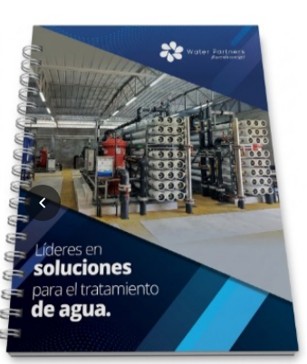 Simagen referencial | 200 | S/. 28.90 | 12 a 15 días útiles | CUADERNO 30X25cm - TAPA DURA TAPA y CONTRA TAPA Tamaño cerrado: 30cm x 25cm Impresión Tapa y contra tapa: Full color Interior (la guarda) tapa y contratapa: Blanco Material: couche de 150 gr Plastificado Mate INTERIORES hojas cuadricuolada: 80 Hojas interiores, material: bond de 75 gr, impresion: 1 color tira y retira ACABADOS : tapa dura, anillado, compaginado, plastificado mate la tapa Incluye 4 hojas encarte full color por 1 lado Presentacion: Grupal *Arte y diseño facilitado por el cliente | S/ 5,780.00 |  |  | GRAF PERU MARCO Cel. 922 128 532 | 200 a S/19.90 100 a S/28.00 +IGV Tiempo 5 - 7 días INC LOS 4 ENCARTES |  |  | S/. 19.90 | 35 | S/. 6.97 | S/. 1,393.00 | S/. 26.87 | 200 | S/. 103.73 | S/. 160.00 | S/. 5,636.73 | YA INCLUYE | S/. 0.00 | 1 | 1 | 1 | S/. 0.00 | S/. 52.50 | S/. 56.89 | S/. 5,746.12 | S/. 28.73 | S/. 5.17 | S/. 33.90 | S/. 6,780.42 | S/. 1,034.30 | S/. 132.95 | S/. 322.88 | S/. 1,393.00 | S/. 937.17 | 32.00 | 24.05
 |  |  |  | 100 | S/. 41.90 | 8 a 10 días útiles |  | S/ 4,190.00 |  |  |  |  |  |  | S/. 28.00 | 38.5 | S/. 10.78 | S/. 1,078.00 | S/. 38.78 | 100 | S/. 127.56 | S/. 120.00 | S/. 4,125.56 | YA INCLUYE | S/. 0.00 | 1 | 1 | 1 | S/. 0.00 | S/. 17.50 | S/. 41.43 | S/. 4,184.49 | S/. 41.84 | S/. 7.53 | S/. 49.38 | S/. 4,937.70 | S/. 753.21 | S/. 96.82 | S/. 235.13 | S/. 1,078.00 | S/. 746.05 | 34.70 | 26.89
9 | COCH-MG04 | LAPICERO METALICO | 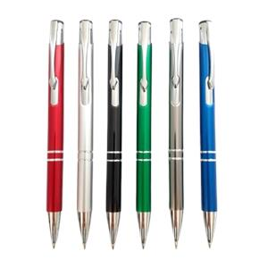 Simagen referencial | 200 | S/. 3.99 | Ma 02 Jun 9am máx (*) | LAPICERO METALICO Material: Metalico Descripción: Lapicero metálico de sistema Tinta seca, negro Color: Azul, blanco, dorado, gris, rojo, verde Presentacion: Grupal *Incluye 1 logo 1 color por 1 lado *Arte y diseño facilitado por el cliente | S/ 798.00 |  |  | CHIPER | 100 a S/.120 incluido IGV |  |  | S/. 1.20 | 100 | S/. 1.20 | S/. 240.00 | S/. 2.40 | 200 | S/. 24.00 | S/. 100.00 | S/. 604.00 | GRAMPHOS Cel.994228471 200 a S/.140 100 a S/.100 +IGV | S/. 180.00 | 1 | 1 | 1 | S/. 180.00 | S/. 3.50 | S/. 7.88 | S/. 795.38 | S/. 3.98 | S/. 0.72 | S/. 4.69 | S/. 938.54 | S/. 143.17 | S/. 18.40 | S/. 44.69 | S/. 240.00 | S/. 176.90 | 43.21 | 35.94
 |  |  |  | 100 | S/. 5.49 | Ma 02 Jun 9am máx (*) |  | S/ 549.00 |  |  |  |  |  |  | S/. 1.30 | 120 | S/. 1.56 | S/. 156.00 | S/. 2.86 | 100 | S/. 14.30 | S/. 80.00 | S/. 380.30 |  | S/. 150.00 | 1 | 1 | 1 | S/. 150.00 | S/. 3.50 | S/. 5.34 | S/. 539.14 | S/. 5.39 | S/. 0.97 | S/. 6.36 | S/. 636.18 | S/. 97.04 | S/. 12.47 | S/. 30.29 | S/. 156.00 | S/. 113.23 | 40.72 | 33.27
10 | COEF-7229-R(RP-7229 | LAPICERO METALICO | Simagen referencial | 200 | S/. 10.99 | Ma 02 Jun 9am máx (*) | LAPICERO METALICO Material: Metalico Descripción: Lapicero metálico, tinta liquida Color: Azul, negro, plateado, pavonado, grin gun, run Presentacion: Bolsita individual *Incluye 1 logo 1 color por 1 lado *Arte y diseño facilitado por el cliente | S/ 2,198.00 |  |  | EYF | 100 a S/.600 + IGV |  |  | S/. 6.20 | 45 | S/. 2.79 | S/. 558.00 | S/. 8.99 | 200 | S/. 89.90 | S/. 100.00 | S/. 1,987.90 | GRAMPHOS Cel.994228471 200 a S/.140 100 a S/.100 +IGV | S/. 180.00 | 1 | 1 | 1 | S/. 180.00 | S/. 3.50 | S/. 21.71 | S/. 2,193.11 | S/. 10.97 | S/. 1.97 | S/. 12.94 | S/. 2,587.87 | S/. 394.76 | S/. 50.74 | S/. 123.23 | S/. 558.00 | S/. 384.03 | 34.13 | 26.28
 |  |  |  | 100 | S/. 12.89 | Ma 02 Jun 9am máx (*) |  | S/ 1,289.00 |  |  |  |  |  |  | S/. 6.50 | 50 | S/. 3.25 | S/. 325.00 | S/. 9.75 | 100 | S/. 48.75 | S/. 80.00 | S/. 1,103.75 |  | S/. 150.00 | 1 | 1 | 1 | S/. 150.00 | S/. 3.50 | S/. 12.57 | S/. 1,269.82 | S/. 12.70 | S/. 2.29 | S/. 14.98 | S/. 1,498.39 | S/. 228.57 | S/. 29.38 | S/. 71.35 | S/. 325.00 | S/. 224.27 | 34.40 | 26.57
*Fecha entrega sujeto a aprobarse Vie 29 Mayo 10 a 11am con OC; muestra virtual aprobado y adelanto. En caso pedido sea 200unid, se puede entregar parcial de 50 a 80unid

 |  |  |  |  |  |  |  |  |  |  |  | Para editar
RECOTIZACIÓN PROPUESTA_WATER PARTNER_LAPICERO BAMBU, NOTEBOOK, BOLSA _28.05.26 |  |  |  |  |  |  |  |  | 50/50 Miraflores |  | MARGEN GANANCIA, MINIMA - S/.150 - PARA PEDIDOS POCOS COMO 30 -50-100 UNID. DE PRODUCTOS ECONOMICOS (EJM. LAPICEROS, LLAVEROS PLASTICOS) PROMEDIA - S/.400 A 500 - PARA PEDIDOS MAS DE 150 UNID DE PRODCUCTOS COSTO MEDIO-ALTO (EJM. LAPICEROS METALICOS)
Nº | Cód. Artíc. | Artículo | Foto | Cant. | Costo uni. No IGV (S/.) | Tiempo Entrega | Detalles | TOTAL |  |  | proveedor | Cod. Prod. Prov. | Obseraciones | costo $ | COSTO S/. | % | Resultado | Margen | Total | Cantidad | Costo MUESTRA Unidad | Movilidad | Total Producto | Tipo de Impresión | Costo impresión | Cant Color | Cant Lados | Cantidad por Millar | Costo Impresión | Empaq | Seguro CRT | Total | Costo S/. Sin IGV | I.G.V | TOTAL | Total Factura | impuesto 18% | impuesto 2% | Gastos Administracion 5% | Utilidad bruta | Utilidad | % Bruto | % utilidad
1 | COCH-1118T | LAPICERO DE BAMBU | 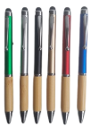 imagen referencial | 200 | S/. 2.29 | 5 a 7 dias utiles | LAPICERO BAMBU Material: Plástico /bambú Modelo: Sistema retractil, con clip metálico y con touch Colores: Naural con Azul o blanco o negro Tinta de color azul Presentacion: Caja grupal, no individual *Incluye 1 Logo a 1 color por 1 lado *Arte y diseño facilitado por el cliente. +S/.0.90 si logo es full color (técnica UV) | S/ 458.00 |  | CHIPER | 1118T | PRECIO 100 und: S/72 Incluye IGV |  | S/. 0.68 | 115 | S/. 0.78 | S/. 156.82 | S/. 1.47 | 200 | S/. 3.41 | S/. 90.00 | S/. 386.59 | WILFREDO TAMPOGRAFIA Precio Referencial | S/. 50.00 | 1 | 1 | 1 | S/. 50.00 | S/. 3.50 | S/. 4.40 | S/. 444.49 | S/. 2.22 | S/. 0.40 | S/. 2.62
 |  |  |  | 100 | S/. 2.99 | 5 a 7 dias utiles |  | S/ 299.00 |  |  |  |  |  | S/. 0.75 | 140 | S/. 1.05 | S/. 105.00 | S/. 1.80 | 100 | S/. 2.25 | S/. 60.00 | S/. 242.25 |  | S/. 50.00 | 1 | 1 | 1 | S/. 50.00 | S/. 0.00 | S/. 2.92 | S/. 295.17 | S/. 2.95 | S/. 0.53 | S/. 3.48
2 | COCH-928T / COCH-MB047 | LAPICERO BAMBU 2 Y 3 | 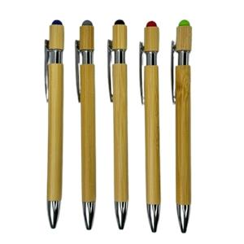 imagen referencial | 200 | S/. 2.99 | 5 a 7 dias utiles | LAPICERO BAMBU 2 Y 3 Material: Metalico /bambú Modelo: Sistema retractil, con clip metálico y touch. Colores: Naural con Azul o Gris en lado superior // Naural con Blanco Tinta de color azul Presentación: Caja grupal, no individual *Incluye 1 Logo a 1 color por 1 lado *Arte y diseño facilitado por el cliente. +S/.0.90 si logo es full color (técnica UV) | S/ 598.00 |  | CHIPPER | 928FT | PRECIO 100 und: S/1.20 +IGV |  | S/. 1.09 | 90 | S/. 0.98 | S/. 196.36 | S/. 2.07 | 200 | S/. 5.45 | S/. 90.00 | S/. 510.00 | WILFREDO TAMPOGRAFIA Precio Referencial | S/. 50.00 | 1 | 1 | 1 | S/. 50.00 | S/. 3.50 | S/. 5.63 | S/. 569.13 | S/. 2.85 | S/. 0.51 | S/. 3.36
 |  |  |  | 100 | S/. 3.59 | 5 a 7 dias utiles |  | S/ 359.00 |  |  |  |  |  | S/. 1.20 | 100 | S/. 1.20 | S/. 120.00 | S/. 2.40 | 100 | S/. 3.60 | S/. 60.00 | S/. 303.60 |  | S/. 50.00 | 1 | 1 | 1 | S/. 50.00 | S/. 0.00 | S/. 3.54 | S/. 357.14 | S/. 3.57 | S/. 0.64 | S/. 4.21
3 | COEF- M-0914 | NOTEBOOK A6 | 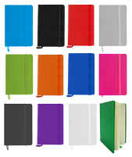 Imagen referencial | 250 | S/. 6.49 | 5 a 7 dias utiles | NOTEBOOK A6 Medida: 9 cm de ancho x 14 cm de largo. Libreta tamaño A6 con liga y cinta separadora de color, 80 hojas rayadas color crema. Color: Blanco, Plomo, Negro, Azul Presentacion: Caja grupal, no bolsa individual *Incluye 1 logo a 1 color a un lado *Diseño o arte facilitado por el cliente +S/.1.00 si logo es full color (técnica UV) | S/ 1,622.50 |  | PROMO MERCH / EYF / PUBLITRADE | ECO-12 / M-0914 / M0914 | PROMO MERCH 50 a 100: S/3.5 500 a 1000: S/3.3 +IGV / EYF 50 a 100: S/3.5 500 a 1000: S/3.3 +IGV / PUBLITRADE 100 a 499 und: S/330 500 a 1000 und: S/ 3200 Incluye IGV No hay color naranja gris y morado | Se usa precio alto por contingencia | S/. 3.50 | 45 | S/. 1.58 | S/. 315.00 | S/. 5.08 | 200 | S/. 14.00 | S/. 120.00 | S/. 1,149.00 | TAMPOGRAFIA AMERICANA 500 a S/.250 250 a S/.150 100 a S/.60 | S/. 120.00 | 1 | 1 | 1 | S/. 120.00 | S/. 7.00 | S/. 12.76 | S/. 1,288.76 | S/. 6.44 | S/. 1.16 | S/. 7.60
 |  |  |  | 100 | S/. 7.29 | 5 a 7 dias utiles |  | S/ 729.00 |  |  |  |  |  | S/. 3.60 | 58 | S/. 2.09 | S/. 208.80 | S/. 5.69 | 100 | S/. 7.20 | S/. 80.00 | S/. 656.00 |  | S/. 60.00 | 1 | 1 | 1 | S/. 60.00 | S/. 3.50 | S/. 7.20 | S/. 726.70 | S/. 7.27 | S/. 1.31 | S/. 8.58
4 | BOLSA TOCUYO DELGADO |  | 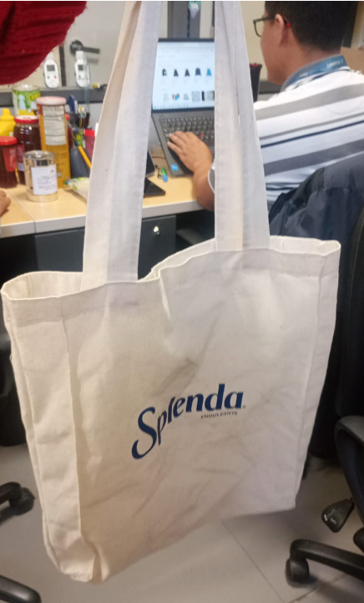 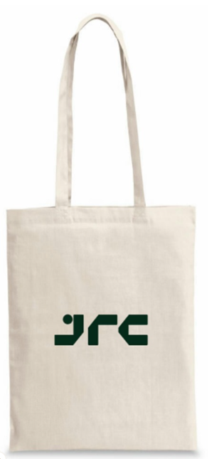 | 100 | S/. 7.99 | 7 a 9 dias utiles | BOLSA TOCUYO DELGADO Bolsa tocuyo delgado con fuelle y asas del mismo material Material: Tocuyo delgado Medidas: 402 cm x 35 cm Color: Natural Presentacion: Funfa plastico Grupal, no bolsa individual *Incluye logo a 1 color en 1 lado *Arte y diseño debe ser facilitado por el cliente | S/ 799.00 |  |  | EDILBERTO | Hola buenos días.. esta bolsa tocuyo en esta medida te sale a 11.00 soles estampado a un color Calidad intermedio. Medidas: 38 cm x 28 cm x 8 cm S/5.50 inc IGV en delgado base 100unid |  |  | S/ 5.26 | 37.5 | S/. 1.97 | S/. 394.74 | S/. 7.24 | 200 | S/. 10.53 | S/. 100.00 | S/. 1,557.89 |  |  | 1 | 1 | 1 | S/. 0.00 | S/. 15.00 | S/. 15.73 | S/. 1,588.62 | S/. 7.94 | S/. 1.43 | S/. 9.37
 |  |  |  | 100 | S/. 8.59 | 7 a 9 dias utiles |  | S/ 859.00 |  |  | EDILBERTO | Hola buenos días.. esta bolsa tocuyo en esta medida te sale a 11.00 soles estampado a un color Calidad intermedio. Medidas: 38 cm x 28 cm x 8 cm S/5.50 inc IGV en delgado base 100unid |  |  | S/ 5.45 | 40 | S/. 2.18 | S/. 218.18 | S/. 7.64 | 100 | S/. 10.91 | S/. 70.00 | S/. 844.55 |  |  | 1 | 1 | 1 | S/. 0.00 | S/. 7.00 | S/. 8.52 | S/. 860.06 | S/. 8.60 | S/. 1.55 | S/. 10.15
 |  |  |  |  |  |  |  |  |  |  |  | Para editar
RECOTIZACIÓN PROPUESTA_WATER PARTNER_GORROS SAFARI_26.05.26 |  |  |  |  |  |  |  |  | 50/50 Miraflores |  | MARGEN GANANCIA, MINIMA - S/.150 - PARA PEDIDOS POCOS COMO 30 -50-100 UNID. DE PRODUCTOS ECONOMICOS (EJM. LAPICEROS, LLAVEROS PLASTICOS) PROMEDIA - S/.400 A 500 - PARA PEDIDOS MAS DE 150 UNID DE PRODCUCTOS COSTO MEDIO-ALTO (EJM. LAPICEROS METALICOS)
Nº | Cód. Artíc. | Artículo | Foto | Cant. | Costo uni. No IGV (S/.) | Tiempo Entrega | Detalles | TOTAL |  |  | proveedor | Cod. Prod. Prov. | Obseraciones | costo $ | COSTO S/. | % | Resultado | Margen | Total | Cantidad | Costo MUESTRA Unidad | Movilidad | Total Producto | Tipo de Impresión | Costo impresión | Cant Color | Cant Lados | Cantidad por Millar | Costo Impresión | Empaq | Seguro CRT | Total | Costo S/. Sin IGV | I.G.V | TOTAL | Total Factura | impuesto 18% | impuesto 2% | Gastos Administracion 5% | Utilidad bruta | Utilidad | % Bruto | % utilidad
1 | GORROS SAFARI |  | 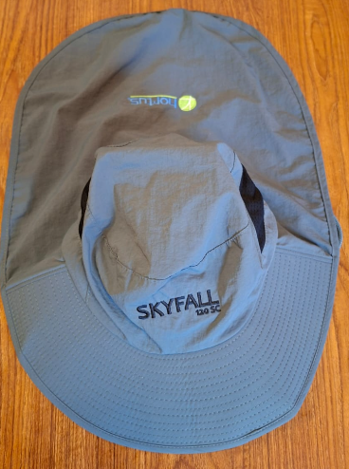 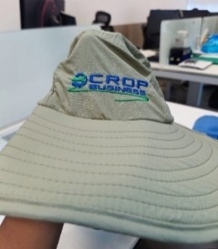 Imagen referencial | 200 | S/. 28.49 | Sab 06 Jun o Lu 08 Jun máx (*) | GORROS SAFARI Material: Tela Mojada con mallla Medida: 51 largo cm x 30 cm de ancho (como modelo gorro prestado Lu 25 mayo) Gorro modelo safari con 2 mallas en los costados y base sombrero vuelo ancho con base reforzada con corrospum de 4mm (grueso), capa tapa nunca (doble tela) y regulador plástico en la parde trasera. Incluye cordon/cinta para sujetar a los costados. Color: A elegir Marfil y Azul oscuro (color entero) Presentación: Bolsa individual /Empaque grupal en bolsas manga *Incluye 1 logo bordado chico en la parte frontal y 1 logo bordado en parte tapanuca *Arte y diseño debe ser facilitado por el cliente | S/ 5,698.00 |  |  | INVERSIONES IGOE Cel.972 055 180 / Richard | cccccccc / Precio antiguo Tela mojada 300 und a S/.17.50 100 und a S/.18.50 Incluido IGV / S/15+S/1.50 |  |  | S/. 19.64 | 36 | S/. 7.07 | S/. 1,414.29 | S/. 26.71 | 200 | S/. 113.43 | S/. 120.00 | S/. 5,576.29 | INCLUYE | S/. 0.00 | 1 | 1 | 1 | S/. 0.00 | S/. 15.00 | S/. 55.91 | S/. 5,647.20 | S/. 28.24 | S/. 5.08 | S/. 33.32 | S/. 6,663.69 | S/. 1,016.50 | S/. 130.66 | S/. 317.32 | S/. 1,414.29 | S/. 966.31 | 33.41 | 25.53
 |  |  |  | 100 | S/. 29.99 |  |  | S/ 2,999.00 |  |  |  |  |  |  | S/. 20.00 | 37.5 | S/. 7.50 | S/. 750.00 | S/. 27.50 | 100 | S/. 115.00 | S/. 90.00 | S/. 2,955.00 |  | S/. 0.00 | 1 | 1 | 1 | S/. 0.00 | S/. 10.00 | S/. 29.65 | S/. 2,994.65 | S/. 29.95 | S/. 5.39 | S/. 35.34 | S/. 3,533.69 | S/. 539.04 | S/. 69.29 | S/. 168.27 | S/. 750.00 | S/. 512.44 | 33.41 | 25.53
*Fecha entrega sujeto a aprobarse Ma 26 Mayo fin del dia con OC; muestra virtual aprobaod y adelanto. En caso pedido sea 200unid, se puede entregar parcial de 100unid
 |  |  |  |  |  |  |  |  |  |  |  | Para editar
COTIZACIÓN PROPUESTA_WATER PARTNER_GORROS SAFARI_20.05.26 |  |  |  |  |  |  |  |  | 50/50 Miraflores |  | MARGEN GANANCIA, MINIMA - S/.150 - PARA PEDIDOS POCOS COMO 30 -50-100 UNID. DE PRODUCTOS ECONOMICOS (EJM. LAPICEROS, LLAVEROS PLASTICOS) PROMEDIA - S/.400 A 500 - PARA PEDIDOS MAS DE 150 UNID DE PRODCUCTOS COSTO MEDIO-ALTO (EJM. LAPICEROS METALICOS)
Nº | Cód. Artíc. | Artículo | Foto | Cant. | Costo uni. No IGV (S/.) | Tiempo Entrega | Detalles | TOTAL |  |  | proveedor | Cod. Prod. Prov. | Obseraciones | costo $ | COSTO S/. | % | Resultado | Margen | Total | Cantidad | Costo MUESTRA Unidad | Movilidad | Total Producto | Tipo de Impresión | Costo impresión | Cant Color | Cant Lados | Cantidad por Millar | Costo Impresión | Empaq | Seguro CRT | Total | Costo S/. Sin IGV | I.G.V | TOTAL | Total Factura | impuesto 18% | impuesto 2% | Gastos Administracion 5% | Utilidad bruta | Utilidad | % Bruto | % utilidad
1 | GORROS SAFARI |  |  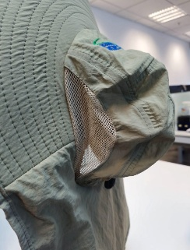 Imagen referencial | 300 | S/. 26.90 | 17 a 20 dias utiles | GORROS SAFARI Material: Tela Mojada con mallla Medida: 53.5 largo cm x 35 cm de ancho Gorro con malla en los costados y base sombrero vuelo ancho, capa tapa nunca y regulador plástico en la parde trasera. Incluye cinta para sujetar a los costados Color: A elegir (color entero) Presentación: Bolsa individual /Empaque grual en bolsas manga *Incluye 1 logo a 2 colores en la parte frontal bordado *Arte y diseño debe ser facilitado por el cliente | S/ 8,070.00 |  |  | INVERSIONES IGOE Cel.972 055 180 / RICHARD Cel.962 344 613 / MAGALI Cel.986 273 616 | INVERSIONES IGOE Tela mojada 300 und a S/.17.50 100 und a S/.18.50 Incluido IGV Drill 300 und a S/.18.50 100 und a S/.19.50 Incluido IGV a mas Tiempo 10 - 18 dias Muestra S/.60 / RICHARD Tela mojada 100 und a S/.13 +IGV a mas Drill 100 und a S/.16 +IGV a mas Tiempo 15 - 12dias Muestra S/.50 / MAGALI Tela mojada o Drill mismo precio 100 und a S/.22 Incluido IGV a mas Tiempo 20 dias |  |  | S/. 19.13 | 34 | S/. 6.50 | S/. 1,951.30 | S/. 25.63 | 300 | S/. 111.27 | S/. 150.00 | S/. 7,951.70 | INCLUYE | S/. 0.00 | 1 | 1 | 1 | S/. 0.00 | S/. 30.00 | S/. 79.82 | S/. 8,061.52 | S/. 26.87 | S/. 4.84 | S/. 31.71 | S/. 9,512.60 | S/. 1,451.07 | S/. 186.52 | S/. 452.98 | S/. 1,951.30 | S/. 1,311.80 | 31.94 | 23.98
 |  |  |  | 200 | S/. 28.49 | 15 a 17 dias utiles |  | S/ 5,698.00 |  |  |  |  |  |  | S/. 19.64 | 36 | S/. 7.07 | S/. 1,414.29 | S/. 26.71 | 200 | S/. 113.43 | S/. 120.00 | S/. 5,576.29 |  | S/. 0.00 | 1 | 1 | 1 | S/. 0.00 | S/. 15.00 | S/. 55.91 | S/. 5,647.20 | S/. 28.24 | S/. 5.08 | S/. 33.32 | S/. 6,663.69 | S/. 1,016.50 | S/. 130.66 | S/. 317.32 | S/. 1,414.29 | S/. 966.31 | 33.41 | 25.53
 |  |  |  | 100 | S/. 29.99 | 12 a 15 dias utiles |  | S/ 2,999.00 |  |  |  |  |  |  | S/. 20.00 | 37.5 | S/. 7.50 | S/. 750.00 | S/. 27.50 | 100 | S/. 115.00 | S/. 90.00 | S/. 2,955.00 |  | S/. 0.00 | 1 | 1 | 1 | S/. 0.00 | S/. 10.00 | S/. 29.65 | S/. 2,994.65 | S/. 29.95 | S/. 5.39 | S/. 35.34 | S/. 3,533.69 | S/. 539.04 | S/. 69.29 | S/. 168.27 | S/. 750.00 | S/. 512.44 | 33.41 | 25.53
2 | GORROS SAFARI |  | Imagen referencial | 300 | S/. 22.89 | 17 a 20 dias utiles | GORROS SAFARI - PROMOCIONAL Material: Drill tecnologia con mallla Medida: 53.5 largo cm x 35 cm de ancho Gorro con malla en los costados y base sombrero vuelo ancho, capa tapa nunca y regulador plástico en la parde trasera. Incluye cinta para sujetar a los costados Color: A elegir (color entero) Presentación: Bolsa individual /Empaque grual en bolsas manga *Incluye 1 logo a 2 colores en la parte frontal bordado *Arte y diseño debe ser facilitado por el cliente | S/ 6,867.00 |  |  | INVERSIONES IGOE Cel.972 055 180 / RICHARD Cel.962 344 613 / MAGALI Cel.986 273 616 | INVERSIONES IGOE Tela mojada 300 und a S/.17.50 100 und a S/.18.50 Incluido IGV Drill 300 und a S/.18.50 100 und a S/.19.50 Incluido IGV a mas Tiempo 10 - 18 dias Muestra S/.60 / RICHARD Tela mojada 100 und a S/.13 +IGV a mas Drill 100 und a S/.16 +IGV a mas Tiempo 15 - 12dias Muestra S/.50 / MAGALI Tela mojada o Drill mismo precio 100 und a S/.22 Incluido IGV a mas Tiempo 20 dias |  |  | S/. 16.09 | 35 | S/. 5.63 | S/. 1,689.13 | S/. 21.72 | 300 | S/. 103.43 | S/. 150.00 | S/. 6,768.65 | INCLUYE | S/. 0.00 | 1 | 1 | 1 | S/. 0.00 | S/. 30.00 | S/. 67.99 | S/. 6,866.64 | S/. 22.89 | S/. 4.12 | S/. 27.01 | S/. 8,102.63 | S/. 1,235.99 | S/. 158.88 | S/. 385.84 | S/. 1,689.13 | S/. 1,144.42 | 32.62 | 24.70
 |  |  |  | 200 | S/. 24.79 | 15 a 17 dias utiles |  | S/ 4,958.00 |  |  |  |  |  |  | S/. 16.96 | 37.5 | S/. 6.36 | S/. 1,271.74 | S/. 23.32 | 200 | S/. 106.63 | S/. 120.00 | S/. 4,889.67 |  | S/. 0.00 | 1 | 1 | 1 | S/. 0.00 | S/. 15.00 | S/. 49.05 | S/. 4,953.72 | S/. 24.77 | S/. 4.46 | S/. 29.23 | S/. 5,845.39 | S/. 891.67 | S/. 114.62 | S/. 278.35 | S/. 1,271.74 | S/. 878.77 | 34.54 | 26.72
 |  |  |  | 100 | S/. 26.79 | 12 a 15 dias utiles |  | S/ 2,679.00 |  |  |  |  |  |  | S/. 17.73 | 37.5 | S/. 6.65 | S/. 664.77 | S/. 24.38 | 100 | S/. 108.75 | S/. 90.00 | S/. 2,636.25 |  | S/. 0.00 | 1 | 1 | 1 | S/. 0.00 | S/. 10.00 | S/. 26.46 | S/. 2,672.71 | S/. 26.73 | S/. 4.81 | S/. 31.54 | S/. 3,153.80 | S/. 481.09 | S/. 61.84 | S/. 150.18 | S/. 664.77 | S/. 452.75 | 33.11 | 25.21

